Лист2
1 | 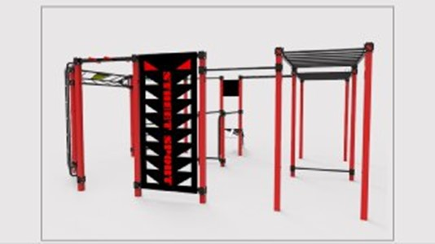
2 | Сума за обладнання WorkOut S-30, грн: | 80560
3 | Вартість доставка,грн: м.Київ | 2500
4 | Вартість монтажу,грн: м.Київ | 16112
5 | Технагляд,грн: (якщо потрібно) | 2500
6 | Експертиза,грн: (якщо потрібно) | 2000
7 | Резерв коштів (відповідно до положення ГБК 20%) | 20734
Загалом кошторис проекту,грн: |  | 124406

